21落料模设计标准
项目 | 说明 | 返回
自动线落料模设计要求
模具重量 | 南京项目：除侧围落料模外，其他零件落料模总重需≤25吨
吊耳规格 | 见《2》
贴字规范 | 见《10》
 | 端头导向类型：导板+导柱,导板吃入量比导柱大30mm以上
导柱大小 | 上下模用导柱大小：
 | 导柱导套规格：SANKYO
 | （ 导柱:SGP 100-XXX-HW ；导套:9834-100；导套防脱：VDI-KL-10，使用3颗防脱
 | 导柱防脱：GPHW 100)

钢块材质及厚度 | 钢块材质：落料模设计波浪刃口，波浪刃口高低差为 2 倍料厚
 | ( )HMD-5 ( )SKD11 （ ）其它（XXXXXXX）
 | 钢块厚度50mm

压力源型号及行程 | 压料板压力源及行程：
 | TU250-025使用行程20mm。
 | 氮气弹簧安装方式：
 | 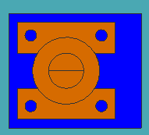

压料板形式 | 压料板形式：聚氨酯
 | 聚氨酯布置时，优先选用条形聚氨酯。在外圆弧R≥75mm，内圆弧R≥100mm的情况下，可将条形聚氨酯打弯使用。小于此R值，则使用圆形聚氨酯
 | 条形聚氨酯选择螺钉锁附形式，型号为： SSDT-PSLB32，高度65mm，东风科尔标准
 | 圆形聚氨酯选择带衬套形式，型号为： JUSZLK40-65（优德标准）
 | 聚氨酯的压缩量设计11mm
 | 条形聚氨酯至少两个一起使用；
 | 聚氨酯锁附螺钉要求使用弹簧垫圈以防松脱
 | 不允许使用一体加工式的聚氨酯
 | 聚氨酯备件按同种规格备1件（注：不同长度的条形聚氨酯不属于同种规格）
 | （ ） 聚氨酯 （ ）钢件 （ ）铸件

压料板限位形式 | 压料板限位形式：

压料板导向形式 | 导向方式：
 | 导板( ) 导柱导套( ) 导柱+导板（ ）

板料引导 类型 | 板料引导类型：一动三固定，摆动式定位具放在F向右侧
 | 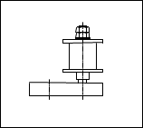 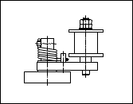 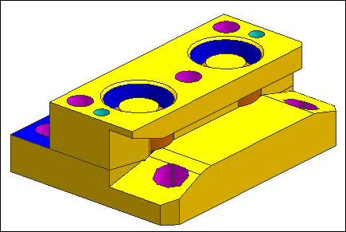

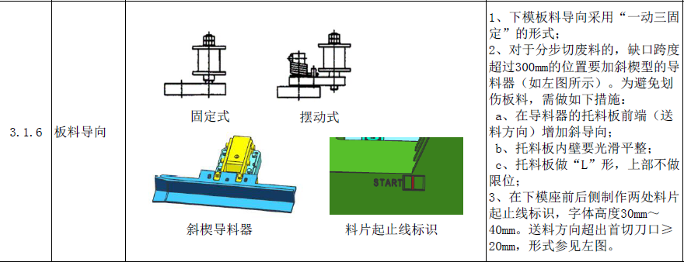

CAM托料器 | 是否需要CAM托料器:缺口跨度超过300mm的位置要加斜楔型的导料器
 | 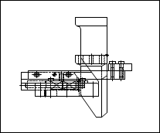 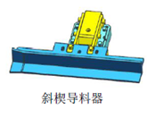 （ ）不需要 （ ）需要

料片起止线标识 | 在下模座前后侧制作两处料片起止线标识，字体高度30mm～40mm。送料方向超出首切刀口≥20mm
 | 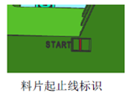


模具缓冲 | 缓冲器是否
 | （ ）必要
 | 缓冲器形式
 | （ ）聚氨酯 （ ）氮气弹簧

 | 缓冲器规格：（ 氮气弹簧使用KALLER标准 ）

模具限位 | 限位块形式：DTPK80-120-40-R（MISUMI)
 | 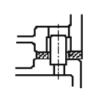 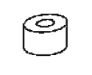 （ ）圆环形 （ ）圆形 （ ）长方形

板料的托料 | 托料类型
 | 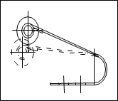 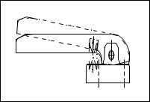 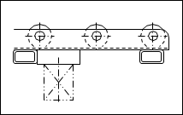 （ ）A送料托架 （ ）B托料臂 （ ）C提升器

 | 托料架A形式：（ ）CLSPS （ ）CLSPJ
 | 托料架C形式：（ ）铝合金型材形式（ ）钢管焊接形式 （ ）钢板形式（滚轮滚轮先锁付在垫板上并焊接，垫板再锁付在钢板上）
 | 托料架C上滚轮形式： （ ）毛刷形式 （ ） 滚轮形式 :规格CORO（MISUMI)
 | 托料架顶料源:氮气弹簧
 | 托料架压力源规格及使用行程：
 | TU250-038使用行程25mm，即托料夹低于刀口15mm，顶出刀块上面10mm。
 | 托料架顶料块对应上模用氮气弹簧采用TU500-038，使用行程25mm。
 | 托料板采用限位螺栓

废料排出 | 滑料角度：一级废料25度以上，二级废料20度以上。滑出机台10-20mm
 | 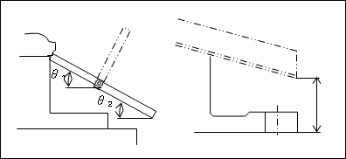

 | 废料滑出（ ）机台 （ ）模具

安全区 | 安全区是否
 | （ ）必要. 数量：（ ）4个 （ ）2个
 | 安全区尺寸大小：A=150 B=150 H=165

模高及投入高度 | 模高940mm（需加垫板70mm）

 | 投入高度：610mm含垫板（下模托料架顶起后为610mm）
 | （以托料器高度为基准） （以下刀块面为基准 ）

键槽 | 垫板键槽尺寸：长*宽*高（150mm*32mm*30mm）
 | 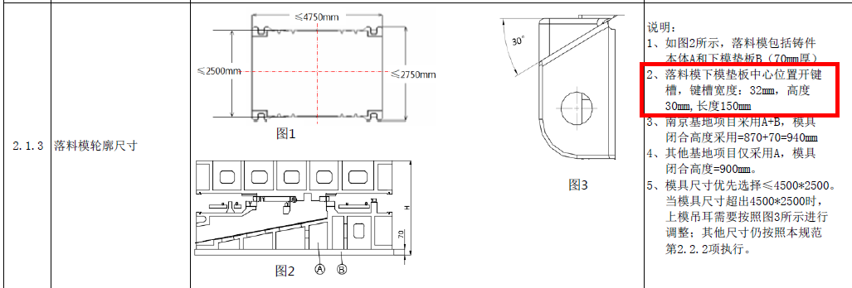


输送带相关参数
 | 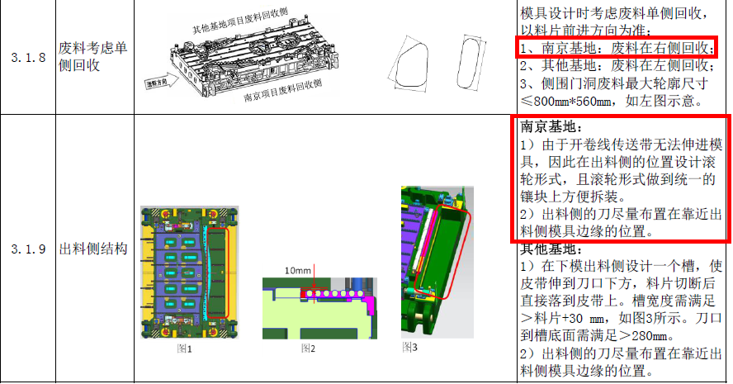

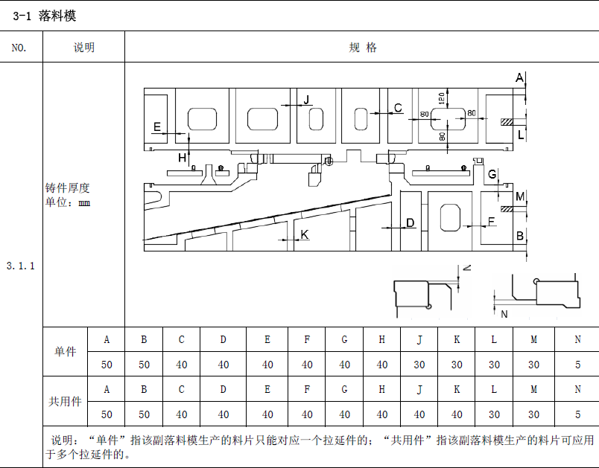

筋厚标准

快速定位 | 快速定位（南京项目落料模在南京宝住使用，下模快速定位孔的直径按照φ48mm 设计），位置参照机台
 | 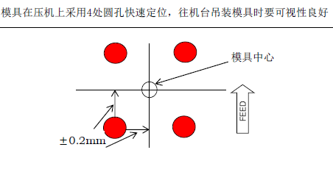

压板槽参数 | 见3D实体
 | 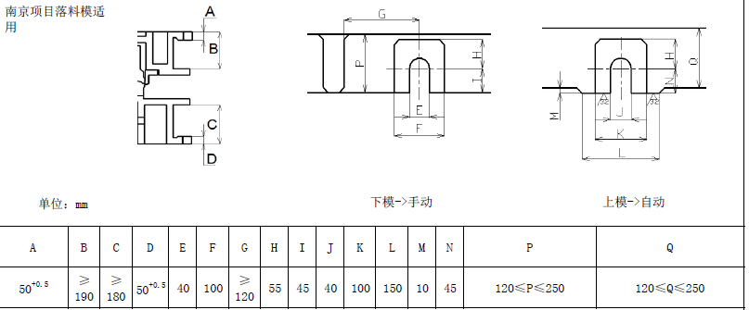

注意事项： | 1.下模钢块高度尺寸采购加#。
 | 2.上模钢块图面吃入量设计5mm，钢块高度采购尺寸不加符号

